Solicitud gráfica
 | Área: | Ciencias Naturales |  |  | Fecha:
 | Grado: | 11
 | Título del tema: | LOS ESPEJOS Y LAS LENTES |  |  | ¿Cuaderno de estudio o recurso? | Cuaderno de Estudio
 | Editor: | DIANA GARCÍA

 | Código guión o recurso: | CN_11_06_CO | ← Para determinar este código, visite la hoja de Ayuda
 |  |  |  |  | ESPECIFICACIÓN DE ARCHIVOS A ENTREGAR
Núm. | Archivo Shutterstock o ruta en web | Imagen para: | Tipo | Formato | Nombre imagen SMALL | Tamaño imagen SMALL | Nombre imagen ZOOM | Tamaño imagen ZOOM | Descripción | Observaciones
IMG01 | 88369543 | Cuaderno de Estudio | Ilustración | Vertical | CN_11_06_CO_IMG01_small | 526 x 370 px | CN_11_06_CO_IMG01_zoom | 800 x 600 px | James Clerk Maxwell
IMG02 | http://3.bp.blogspot.com/-3IJ_SHFWR4M/TuoTPqltMDI/AAAAAAAABJw/XtW6bIQepw4/s1600/10_reflexion.png | Cuaderno de Estudio | Ilustración | Horizontal | CN_11_06_CO_IMG02_small | 526 x 370 px | CN_11_06_CO_IMG02_zoom | 800 x 600 px | Espejo plano | Que el espejo se vea plano, porque este parece como si estuviera ondulado, además que el rayo o flecha que entra no se vea tan gruesa, que se vea delgada y de un solo tono, no como esta que se ve degradé. Tenga en cuenta los datos nuevos que están en la imagen
IMG03 | http://www.escolares.net/wp-content/uploads/espejo.plano_.jpg | Cuaderno de Estudio | Ilustración | Horizontal | CN_11_06_CO_IMG03_small | 526 x 370 px | CN_11_06_CO_IMG03_zoom | 800 x 600 px | Objeto reflejándose en un espejo | 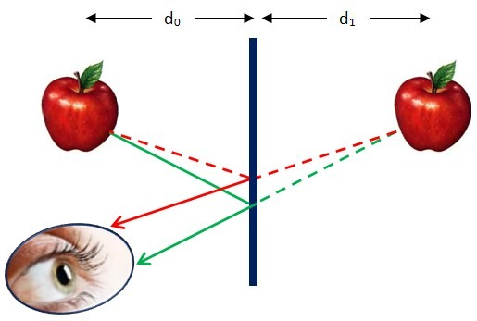 Podemos cambiar la manzana por otro objeto por ejemplo una lámpara que se tenga simetría lateral, escribir espejo donde se ubica, y al lado izquierdo del espejo poner una línea continua sobre la punteada roja, solo deben haber líneas punteadas al lado derecho del espejo.
IMG04 | http://1.bp.blogspot.com/-IYNiwqts4kE/Tsr08c4ddvI/AAAAAAAAAM0/a0RQr5y45zw/s1600/imagen+7.png | Cuaderno de Estudio | Ilustración | Horizontal | CN_11_06_CO_IMG04_small | 526 x 370 px | CN_11_06_CO_IMG04_zoom | 800 x 600 px | Espejo esférico | Cambiar el V por la O, y la primera imagen subir la O al centro del espejo. Cambiar : Eje óptico por Eje principal
IMG05 | Para crear | Cuaderno de Estudio | Ilustración | Horizontal | CN_11_06_CO_IMG05_small | 526 x 370 px | CN_11_06_CO_IMG05_zoom | 800 x 600 px | Espejo concavo y triangulo | 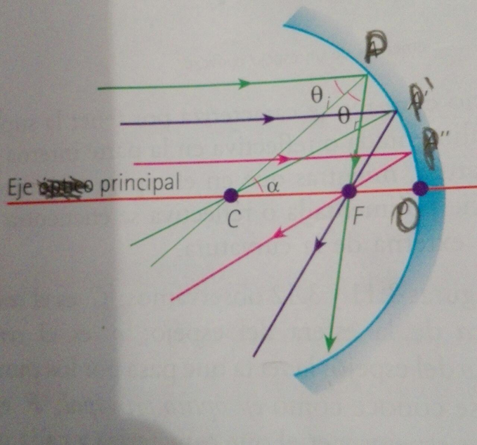 Quitar la línea morada con su P´y la P” se cambia por la P´. Quitar como se ve, la palabra óptico. Colocar una línea que represente unas distancia f ente F y O, Resaltar el triangulo PCF ojalá sacarlo al lado de la imagen Que se observen muy bien las letras y los ángulos
IMG06 | Para crear te puedes ayudar con las siguientes impagenes: 65362063; 65362087 | Cuaderno de Estudio | Ilustración | Horizontal | CN_11_06_CO_IMG06_small | 526 x 370 px | CN_11_06_CO_IMG06_zoom | 800 x 600 px | 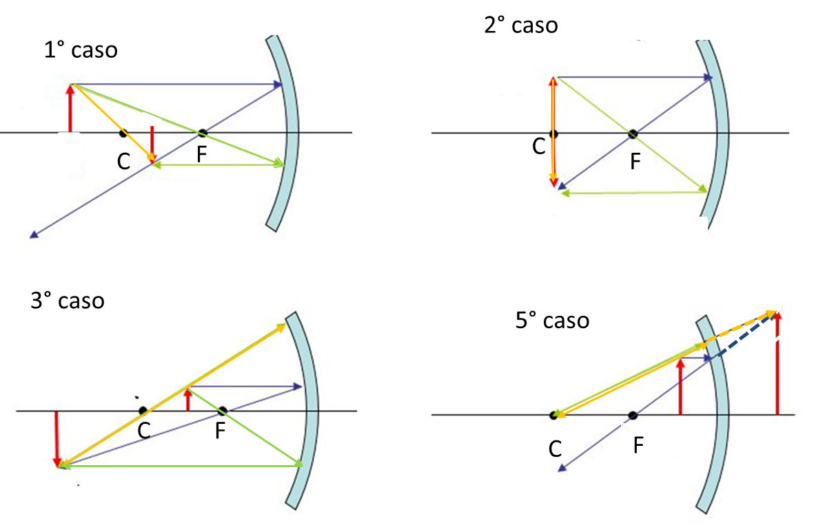 Espejo cóncavos | 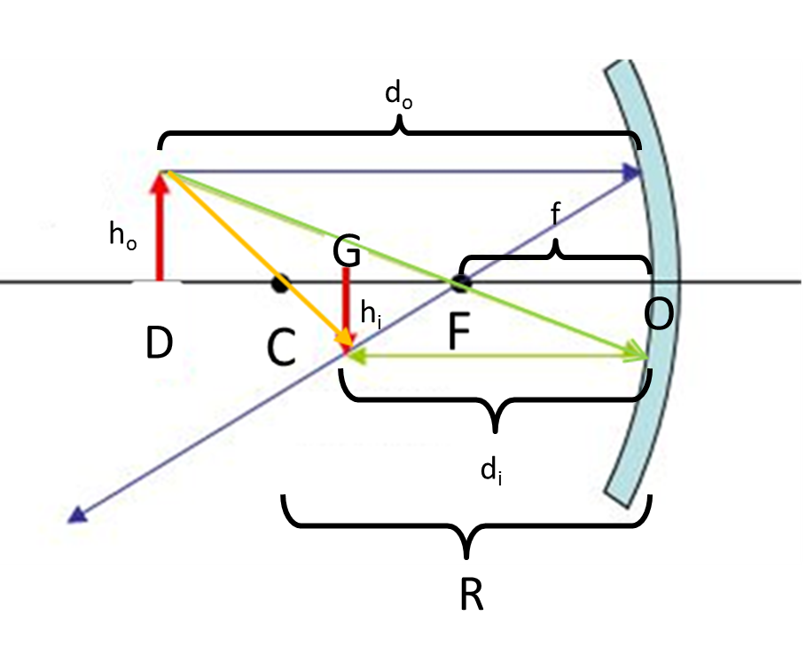 Las líneas que van después del espejo, para la cuarta imagen deben ser punteadas del mismo color amarilla y azul. No hay un 4° caso Es mejor hacer los espejos como solo un línea curva o un segmento de curva, para evitarnos el problema de lo ancho del espejo El primer caso debe tener la siguiente notación: Si desean pueden utilizar estas plantillas 65362063; 65362087
IMG07 | Pueden utilizar 65362078 como plantilla | Cuaderno de Estudio | Ilustración | Horizontal | CN_11_06_CO_IMG07_small | 526 x 370 px | CN_11_06_CO_IMG07_zoom | 800 x 600 px | Espejo convexo
IMG08 | para crear | Cuaderno de Estudio | Ilustración | Horizontal | CN_11_06_CO_IMG08_small | 526 x 370 px | CN_11_06_CO_IMG08_zoom | 800 x 600 px | Refracción | 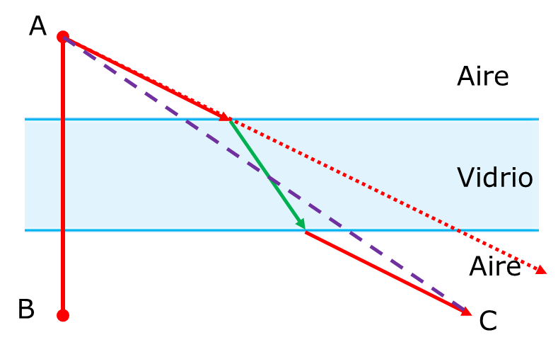
IMG09 | 156794909 | Cuaderno de Estudio | Ilustración | Horizontal | CN_11_06_CO_IMG09_small | 526 x 370 px | CN_11_06_CO_IMG09_zoom | 800 x 600 px | Lentes | 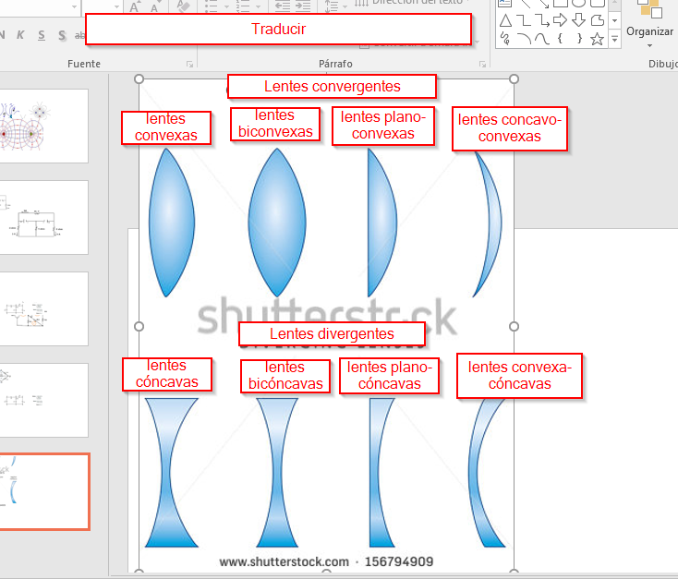
IMG10 | 152698610 | Cuaderno de Estudio | Ilustración | Horizontal | CN_11_06_CO_IMG10_small | 526 x 370 px | CN_11_06_CO_IMG10_zoom | 800 x 600 px | rayos de en las lentes | 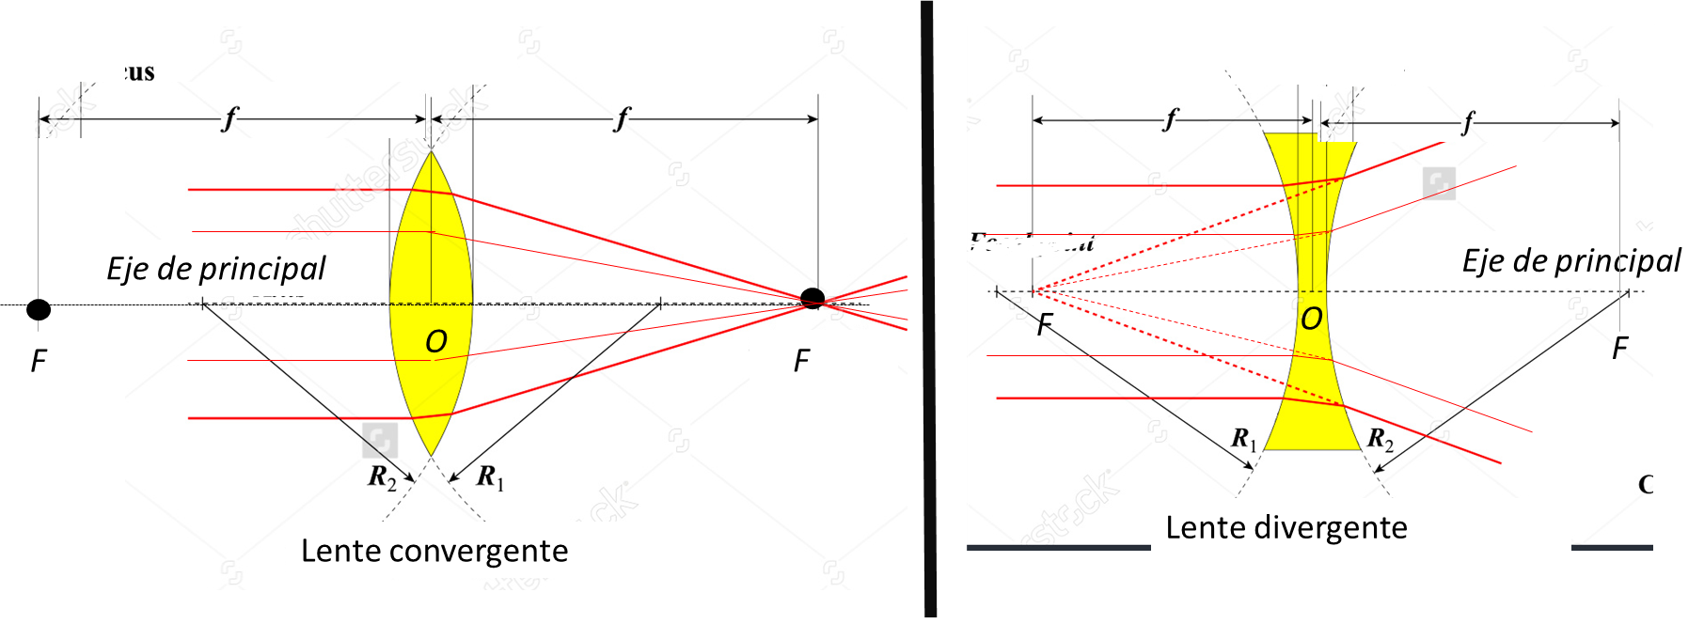 Utilizar esta imagen de shutter 152698610 y transformarla como se ve en la imagen, quitar el “de” y dejar Eje principal, los F después de la lente deben ser F´
IMG11 | 435545794 | Cuaderno de Estudio | Ilustración | Horizontal | CN_11_06_CO_IMG11_small | 526 x 370 px | CN_11_06_CO_IMG11_zoom | 800 x 600 px | los rayos de las lentes conveergentes | Podemos utilizar esta imagen donde dice O combiar por hoy donde dice I por hi.Donde está el punto azulito en el centro de la lente coloquemos O quitemos la última imagen. Para cada dibujo numerarlos pero con letras a., b., c. etc. Tener en cuenta que debe parecer una lente no un espejo como se ve acá y que se relacionen las imágenes de todo el guión. Traducir: En el infinito Cambiar los F´deben estar después de la lente
IMG12 | Para crear | Cuaderno de Estudio | Ilustración | Horizontal | CN_11_06_CO_IMG12_small | 526 x 370 px | CN_11_06_CO_IMG12_zoom | 800 x 600 px | Lentes rayos divergenes | 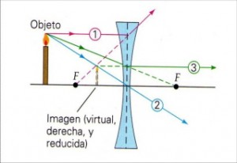 Cambiar la vela por una flecha, quitar todos las palabras, el punto F´ va después de la lente con el prima, en la mitad de la lente va la letra O
IMG13 | Para crear | Cuaderno de Estudio | Ilustración | Horizontal | CN_11_06_CO_IMG13_small | 526 x 370 px | CN_11_06_CO_IMG13_zoom | 800 x 600 px | imagen de lentes divergentes | Cambiar la flecha que está en el centro reemplazando la lente debe cambiarse por una lente convergente de las anchas en el centro, muy delgadas Los F´ van después de la lente, las otras F van sin el prima
IMG14 | 141161560 | Cuaderno de Estudio | Ilustración | Horizontal | CN_11_06_CO_IMG14_small | 526 x 370 px | CN_11_06_CO_IMG14_zoom | 800 x 600 px | ojo | traducir Ciliary body: músculo ciliar Anterior chamber: cámara anterior Pupil: pupila Cornea: córnea Lens: lente o cristalino Ora serrata: “eliminar” Rectus medialis: “eliminar” Sclera: esclerótica Retina:retina Macula: “eliminar” Vitreous: Humor vitreo
IMG15 | 159006218 | Cuaderno de Estudio | Ilustración | Horizontal | CN_11_06_CO_IMG15_small | 526 x 370 px | CN_11_06_CO_IMG15_zoom | 800 x 600 px | enfermedades de los ojos | Traducir: Myopia: Miopía Hyperopia: Hipermetropía Astigmatism: Astigmatismo Traducir: Myopia: Miopía Hyperopia: Hipermetropía Astigmatism: Astigmatismo
IMG16 | www.medic.ula.ve/histologia/anexos/microscopweb/MONOWEB/imagenes/capitulo2/fig2_6.gif | Cuaderno de Estudio | Ilustración | Horizontal | CN_11_06_CO_IMG16_small | 526 x 370 px | CN_11_06_CO_IMG16_zoom | 800 x 600 px | camar afotográfica

